Функциональное тестирование
Функциональное тестирование

№ п/п | Шаги воспроизведения | Ожидаемый результат | Фактический результат | Скрины
1 | 1. Открыть приложение 2. Попробовать свернуть приложение 3. Попробовать изменить размер окна. | 1. При отсутствии кнопки свернуть, приложение сворачивается с помощью панели задач ОС. 2. При отсутствии возможности изменять размер окна по кнопке, размер меняется с помощью щелчка мыши по границе окна приложения. | 1. Приложение НЕ сворачивается с помощью панели задач ОС. 2.Размер окна НЕ меняется с помощью щелчка мыши по границе окна приложения(окно не ресайзится).
2 | 1. Создать список и сохранить его в папку с программой под названием, отличным навания программы. Расширение оставить по умолчанию. 2. Открыть файл через дерикторию ПК, щелкнув по нему 2 раза. | Файл находится в сохраненной дериктории ПК и открывается программой ListBoxer по двойному нажатию по нему. | Сохраненный файл не отображается в дериктории ПК, а открывается только через уже запущенную программу ListBoxer кнопкой Open…
3 | 1. Открыть приложение 2. Добавить 15 объектов в список и проверить значение Total Records. 3. Добавить 16ый объект и проверить значение Total Records. 4. Добавить 17ый объект и проверить значение Total Records. | Счетчик покажет исстинное значение объектов в списке - 17. | Добавлено 17 объектов, на 15ом счет был сбит(при вводе 16ого значение Total Records не изменилось), при вводе 17ого счетчик поменял значение с 15 на 16.
4 | 1. Открыть приложение. 2. Щелкнуть Contents… | Открывается локальная страница со справкой на продукт. | Функция справки не работает.
5 | 1. Открыть приложение. 2. Щелкнуть на знак вопроса. 3. Появившимся курсором навести на любой элемент. | Открывается локальная страница с контекстной справкой на элемент продукта. | Функция контекстной справки не работает.
6 | 1. Открыть приложение. 2. В поле ввода ввести текст на русском языке. 3. В поле ввода ввести различные символы («»@#$%^&*()|””><?/-+). 4. Произвести операцию Ввода различных типов данных с помощью мыши И клавиатуры(Ctrl+V) из другого ресурса. | 1. Функция ввода русских символов не поддерживатеся(вывод окна с ошибкой/звуковое сопровождение ошибки). 2. Функция ввода различных симовлов не поддерживается. 3. Вставка из других ресурсов не поддерживается. (данные предположения были придуманы мной с учетом анализа фильтров сортировки и жизннного опыта, так как не имеется никакой технической документации) | 1. Функция ввода русских символов не поддерживатеся, но функия вставки русских символов с помощью контекстного меню по клику правой кнопкой мыши поддрерживается. 2.Функция ввода всех различных симовлов, кроме $, не поддерживается, но функия вставки различных символов поддрерживается с помощью контекстного меню по клику правой кнопкой мыши.
7 | 1. Добавить несколько объектов в окно ввода и в список. 2. Произвести команды вырезать, копировать, вставить по средствам команд Сut, Copy, Paste в окне Edjt И соответсвующих команд (Ctrl+X, Ctrl+C, Ctrl+V) на клавиатуре. | 1. Команды, в раскрывающемся меню Edjt: Сut, Copy, Paste -работают. 2. Команды, выполненные с помощью клавиатуры не работают. | 1. Команды, в раскрывающемся меню Edjt : Сut, Copy, Paste - никогда не активны и не работают. | 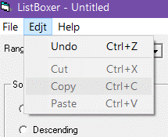
8 | 1. Открыть приложение. 2. Несколько раз нажать Tab. | При нажатии на клавиатуре “Tab”, фокус должен проходить по всем активным элементам | При нажатии на клавиатуре “Tab”, фокус на активных элементах проходит по порядку по всем кроме поля Sort Order
9 | 1. Произвести операцию Ввода различных типов данных с помощью мыши И клавиатуры(Ctrl+V) из другого ресурса. | Вставка из других ресурсов не поддерживается не каким из способов. | 1. Вставка по клику мыши поддерживается, с помощью клавиатуры не поддерживается. 2. После вставки из другого ресурса и добавления в список всех объектов с неккоректными символами, все они поддавются сотрировке, когда все режимы в Symbols включены. | 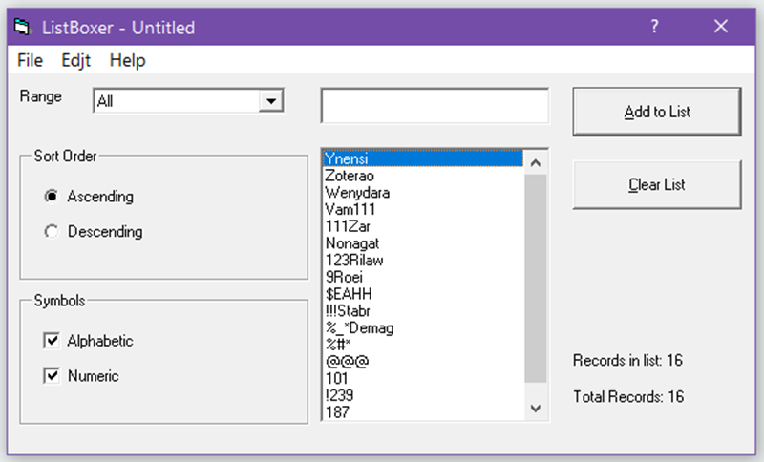
10 | 1. Открыть приложение. 2. Начать добавлять пустые значения, пользуясь кнопками Add to List/Enter, так как кнопка ввода Add to List подсвечивается как доступная. | Окно ошибки или блокировка действия ввода пустого значения. | Программа позволяет вводить пустые значения, об этом говорит увеличивающийся на n+1 счетчик Total Record по клику на кнопку Add to List/Enter при пустом поле ввода. | 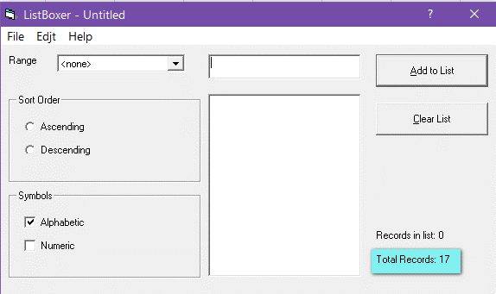
11 | 1. Щелкнуь в поле ввода левой кнопкой мыши. 2. Выбрать Включить IME. | Открывается контекстное окно/ Появляется какая-либо новая функция при вводе. (отсутствует ТЗ/спецификация) | Ничего не происходит.
12 | 1. Внеси некоторое количество значений в список(см. скрин), важно присутствие первых 5 букв алфавита в каждом значении. 2. Отсортировать по убыванию буквенные значения. | Отображение будет осуществлено в соответствии с обратным порядком букв алфавита. | Последние значения упорядочены неверно. | 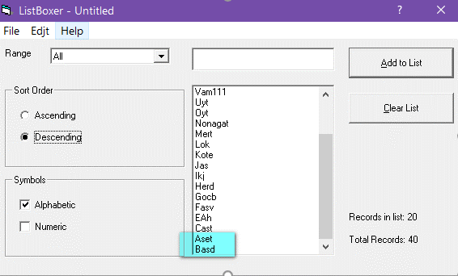
13 | 1. Внеси некоторое количество значений в список(см. скрин). 2. Отсортировать по убыванию цифровые значения. | Сортировка будет осуществлена в соответствии с обратным порядком цифр. | Сортировка от больших к меньшим цифровым символам не работает. Сортирует не по цифровому значению, а по первому символу, как в строчном типе. | 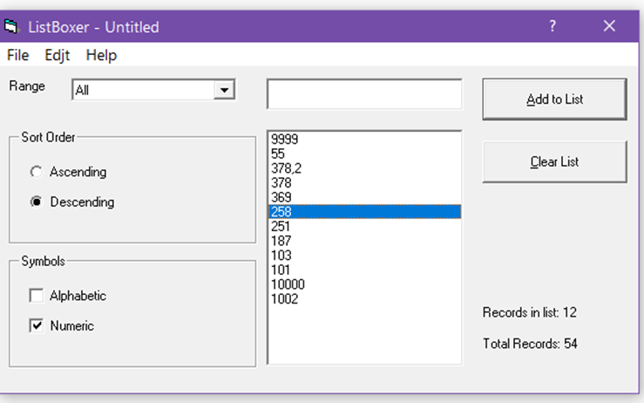
14 | 1. Внеси некоторое количество значений в список(см. скрин). 2. Отсортировать по возрастанию цифровые значения. | Сортировка будет осуществлена в соответствии с обычным порядком цифр. | Сортировка от меньших к большим цифровым символам не работает. Сортирует не по цифровому значению, а по первому символу, как в строчном типе. | 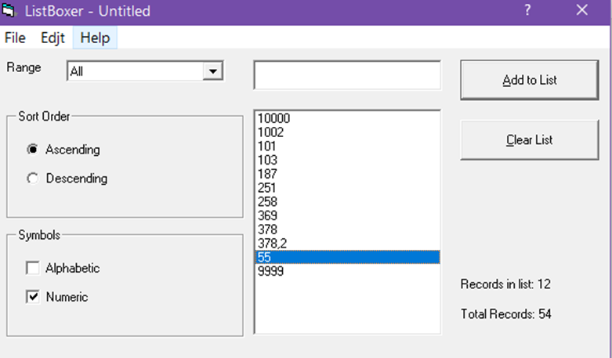
15 | 1. Внеси некоторое количество значений в список(см. скрин). 2. Отсортировать от меньшего к большему при интервале от n-z объекты, имеющие буквенные символы. | Корректная сотрировка в обратном алфавитном порядке всех элементов. | Заглавные буквы сортируются неверно, в то время как прописные отсортированы верно. | 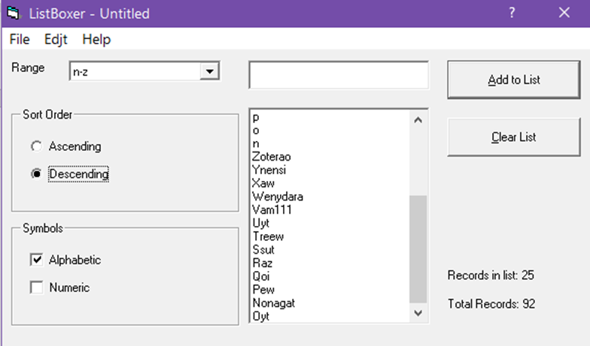
16 | 1. Ввести число 10000. 2. Ввести число 10001 | 1.Вывод окна ошибки при вводе числа 10000 и более (исходя из значения фильтра 300-9999, значение 10000 не является валидным) | Число 10000 записывается в список, окна ошибки нет. Только при вводе числа 10001 и более появляются окна ошибки. | 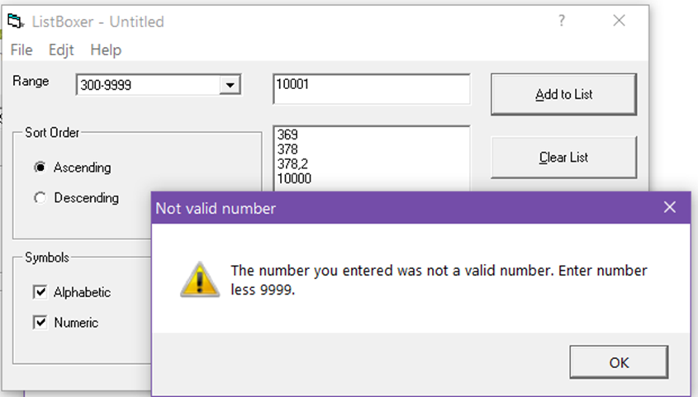
17 | 1. Раскрыть список выбора Range | Ранжирование должно выглядеть как 301-9999 | Ранжирование выглядит как 300-9999 | 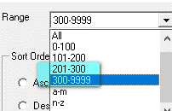
18 | 1. Добавить несколько объектов в список. 2. Нажать File -> Exit/Ctrl+Q 3. Нажать "Отмена" при предложении сохранить файл | Команда выхода прерывается | Приложение закрывается без сохранения файла | 